信用交易
融资融券市场交易数据统计(2023-05-15)

标的证券 | 融资融券余额（亿元） | 融资余额（亿元） | 融券余额（亿元） | 融资买入额（亿元） | 融资融券规模变化（亿元） | 融资余额增幅(‰) | 融券余额增幅(%)
统计数据 | 16,173.13 | 15,233.72 | 937.56 | 685.28 | 34.93 | 1.39 | 1.49
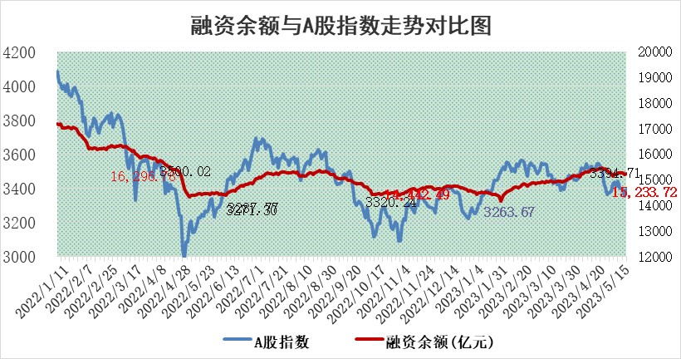

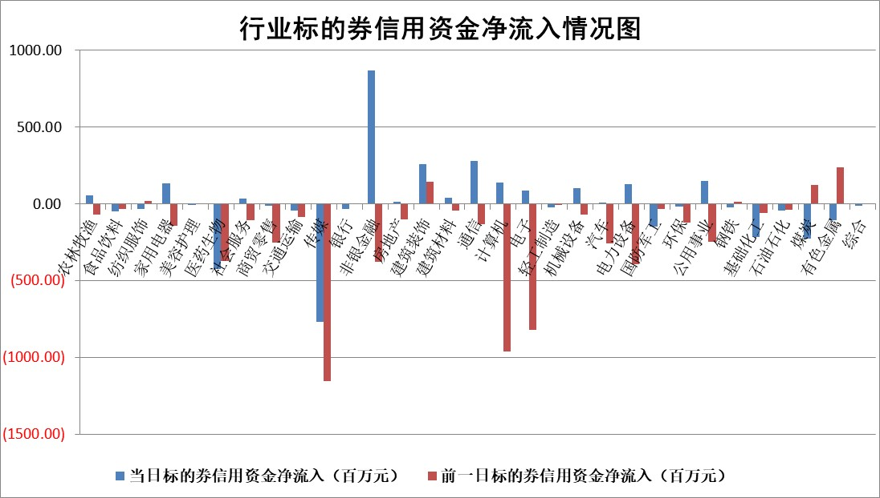

标的基金代码 | 标的基金简称 | 融资余额/市值(%) | 融资余额增幅(%) | 融资买入额/成交金额(%) | （融资余额净增额-融券余额净增额）/市值(‱) | 融券余额降幅(%) | ABS[（融资余额净增额-融券余额净增额）/市值净增额-1](%)
159902 | 华夏中小板ETF | 0.00 | 0.00 | 0.00 | 0.00 | 0.00 | 100.00
159915 | 易方达创业板ETF | 1.95 | 8.00 | 11987.94 | 14.17 | -4.57 | 93.54
159919 | 嘉实沪深300ETF | 4.65 | 0.93 | 3.51 | 3.45 | -11.07 | 97.66
159920 | 华夏恒生ETF | 64.21 | -0.16 | 1.56 | -10.38 | -15.49 | 105.58
159922 | 嘉实中证500ETF | 3.10 | 132.57 | 2436.75 | 169.33 | -1.09 | 50.27
159925 | 南方沪深300ETF | 0.02 | 0.00 | 0.00 | 0.00 | 0.00 | 100.00
159928 | 消费ETF | 0.85 | 0.42 | 1.70 | 0.35 | -0.62 | 99.44
159934 | 易方达黄金ETF | 378.44 | 0.34 | 57.14 | 126.59 | 0.00 | 292.25
159939 | 全指信息技术ETF | 0.67 | 5.32 | 63.44 | 2.69 | -2.76 | 96.92
159940 | 全指金融地产ETF | 0.12 | 0.41 | 0.01 | 0.05 | 0.00 | 99.96
159995 | 半导体芯片ETF | 2.63 | 3.60 | 318.09 | 7.97 | -3.87 | 92.35
159997 | 天弘中证电子ETF | 1.89 | -3.61 | 1.46 | -7.30 | -0.86 | 108.53
159998 | 天弘中证计算机主题ETF | 0.54 | 5.00 | 0.21 | 2.48 | -0.31 | 91.99
510050 | 华夏上证50ETF | 10.20 | 1.75 | 176.75 | 17.48 | -0.22 | 94.89
510180 | 华安上证180ETF | 0.46 | -0.54 | 0.45 | -0.14 | 7.39 | 100.09
510880 | 华泰柏瑞红利ETF | 0.44 | 1.21 | 1.07 | 1.02 | 15.03 | 105.92
510900 | 易方达恒生H股ETF | 96.40 | -0.08 | 10.19 | -7.86 | 0.00 | 103.96
511010 | 5年期国债ETF | 0.00 | 0.00 | 0.00 | 0.00 | 0.00 | 100.00
511380 | 可转债及可交换债券ETF | 7.31 | 0.19 | 2.26 | 1.39 | 0.00 | 99.52
512000 | 全指证券ETF | 6.35 | 2.68 | 26.39 | 15.81 | -1.92 | 86.68
512010 | 沪深300医药卫生ETF | 3.84 | -3.25 | 19.51 | -11.54 | 8.59 | 108.30
512070 | 沪深300非银ETF | 1.45 | 7.72 | 269.12 | 9.96 | -14.42 | 98.00
512400 | 南方中证申万有色金属ETF | 1.25 | -14.70 | 0.42 | -31.04 | -31.02 | 112.30
512580 | 广发中证环保产业ETF | 1.01 | 12.72 | 0.56 | 10.19 | -2.78 | 96.10
512660 | 国泰中证军工ETF | 2.59 | 0.29 | 16.44 | -0.72 | -4.04 | 100.37
512800 | 华宝中证银行ETF | 14.15 | 0.99 | 2.74 | 11.45 | -7.50 | 96.71
512980 | 广发中证传媒ETF | 1.07 | 21.30 | 456.20 | 20.56 | 7.80 | 110.00
515030 | 华夏中证新能源汽车ETF | 2.02 | -3.83 | 49.15 | -9.51 | -2.32 | 102.84
515050 | 华夏中证5G通信主题ETF | 1.19 | 1.53 | 8.18 | 3.42 | 10.34 | 97.59
515070 | 华夏中证人工智能ETF | 2.33 | 24.31 | 12.32 | 45.41 | -0.55 | 83.95
标的股票比较指标 |  | 融资余额/流通A股市值(%) | 融资余额增幅(%) | 融资买入额/成交金额(%) | （融资余额净增额-融券余额净增额）/流通A股市值(‱) | 融券余额降幅(%) | ABS[（融资余额净增额-融券余额净增额）/流通A股市值净增额-1](%)
前十名标的个股 |  | 仁东控股 | 金冠电气 | 久日新材 | 凯淳股份 | 新日恒力 | 青木股份
 |  | 永信至诚 | 凯淳股份 | 博云新材 | 云从科技 | 卓朗科技 | 宏微科技
 |  | 莱茵生物 | 万胜智能 | 城投控股 | 宇环数控 | 华兰股份 | 泽璟制药
 |  | 全柴动力 | 盛弘股份 | 有研粉材 | 盛弘股份 | 四川成渝 | 英集芯
 |  | 大立科技 | 出版传媒 | 万得凯 | 豪森股份 | 中孚实业 | 纳芯微
 |  | 海兰信 | 晶澳科技 | 电连技术 | 万胜智能 | 宝莫股份 | 长源电力
 |  | 先惠技术 | 帝科股份 | 海翔药业 | 新易盛 | 广安爱众 | 华业香料
 |  | 数码视讯 | 豪森股份 | 豪森股份 | 青木股份 | 国际实业 | 曼卡龙
 |  | 万得凯 | 秦川机床 | 悦安新材 | 金冠电气 | 五洲交通 | 信维通信
 |  | 晨鸣纸业 | 新易盛 | 和邦生物 | 凯龙高科 | 福昕软件 | 爱博医疗
后十名标的个股 |  | 哈工智能 | 星环科技 | 金证股份 | 戎美股份 | 安妮股份 | 雷尔伟
 |  | 正邦科技 | 戎美股份 | 富瀚微 | 国光电器 | 亚泰集团 | 创业慧康
 |  | 美好置业 | 华恒生物 | 天沃科技 | 凯撒文化 | 复洁环保 | 中粮科工
 |  | 宋都股份 | 中国广核 | 汉马科技 | 中文在线 | 闽东电力 | 阿尔特
 |  | 中天金融 | 鸥玛软件 | 哈工智能 | 鸥玛软件 | 赣能股份 | 隆平高科
 |  | 华铁股份 | 中文在线 | 正邦科技 | 奥飞娱乐 | 华夏幸福 | 中电兴发
 |  | 阳光城 | 国光电器 | 美好置业 | 星环科技 | 回天新材 | 建工修复 | ;
 |  | 紫鑫药业 | 三旺通信 | 宋都股份 | 湖南黄金 | 百川能源 | 万得凯
 |  | 中国中期 | 巨人网络 | 中天金融 | 倍轻松 | 奥福环保 | 晶丰明源
 |  | 世茂股份 | 长江传媒 | 华铁股份 | 天力锂能 | 万胜智能 | 新易盛
说明：1.以上普通交易数据和信用交易数据皆以交易日收盘后数据为基准；2.上述标的证券总数据只计算标的证券市场总数据，不包括从标的证券中调出去标的证券数据，所以与交易所公布的总值略有不同； 3.上述行业采用申万一级行业分类；4.以上标的基金和标的个股中比较的6个指标值中：前5个（从左至右）为正向指标，值越大排名越靠前；第6个为逆向指标，值越小，排名越靠前；5.第6个指标中ABS[]表示求绝对值，其主要用于考量信用资金相对净流入对股价相对净变化的贡献程度；6.数据来源：wind，交易所。

 | 证券代码 | 新增融资余额 | 融资买入额 | 融资买入增幅前10
远大智能 | 002689 | 28175353 | 42268582 | 199%
亚太股份 | 002284 | 21555247 | 34242865 | 82%
赛诺医疗 | 688108 | 72122899 | 101076547 | 78%
湖南发展 | 000722 | 66023557 | 137112987 | 75%
柘中股份 | 002346 | 14584119 | 36845980 | 58%
国城矿业 | 000688 | 24683149 | 48240585 | 54%
兆新股份 | 002256 | 1985058 | 4066269 | 52%
凯美特气 | 002549 | 33806472 | 61340055 | 52%
华昌达 | 300278 | 13474542 | 19303225 | 48%
新华联 | 000620 | 27311937 | 39201759 | 43%

 | 证券代码 | 新增融资余额 | 融资买入额 | 融资买入增幅前10
兔宝宝 | 002043 | 73310337 | 89923983 | 334%
捷昌驱动 | 603583 | 26026415 | 31686727 | 262%
湘财股份 | 600095 | 94196837 | 132280449 | 252%
中谷物流 | 603565 | 49103883 | 60098371 | 234%
中青宝 | 300052 | 24215352 | 31377809 | 98%
顾家家居 | 603816 | 138518545 | 188424210 | 78%
喜临门 | 603008 | 31503289 | 48351944 | 77%
财信发展 | 000838 | 10831830 | 17666790 | 74%
苏州银行 | 002966 | 10578096 | 19143736 | 72%
金诚信 | 603979 | 23858538 | 36098133 | 60%

